申請書類の郵送提出方法
...
（１）作成方法
業者登録システム上で登録できない書類があった場合（システムで「郵送提出」に☑を入れた書類がある）は、業者登録システムで申請した日（システムで本登録をした日）から１週間以内に、以下の書類を「３ 送付先」あてに提出してください。それ以降に提出された場合、受理できない場合がありますので御注意ください。

【送付書類】
①郵送による提出書類チェックリスト ※業者登録システムから出力できます。
②システム上で添付登録できなかった書類

（２）提出方法

305-8555
つくば市研究学園
一丁目１番地１
つくば市役所
総務部契約検査課 行
（郵送による提出書類 在中）
①
郵送による提出書類チェックリスト
(とじ込まない)
②
システム上で添付登録できなかった書類

＋

（郵送用封筒）

※郵送による提出書類チェックリストの記載順に書類を並べ封入し、「郵送による提出書類在中」と朱書きし、送付してください。
※複数の業種に登録を希望する場合は、業種ごとに提出書類一式を作成の上、同一封筒にて送付してください。
２点を封入して郵送

２ 紙申請の場合
（１） 作成方法 （登録申請業種ごとに、作成してください。）
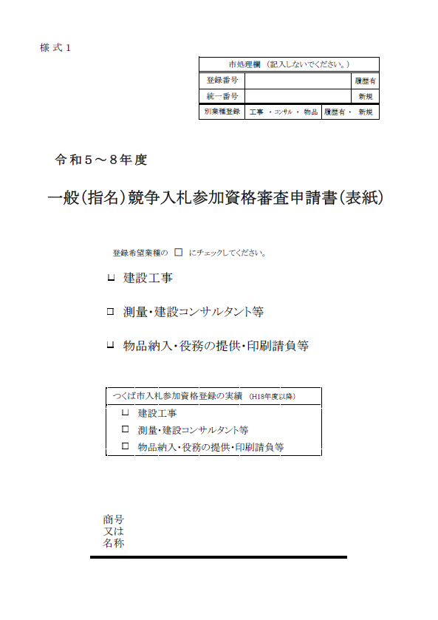

様式１を表紙にして、その下に申請業種に必要な書類をとじ込んでください。（①）
ただし、
・提出書類チェックリスト(②)
・一般（指名）競争入札
参加資格審査申請書(③)
※２部作成したうちの１部
・官製はがき(④)〔審査結果通知用〕
の３点はとじ込まずに提出してください。

ひも等でとじるか、ホチキス等で留める。
(ファイルとじ不要)

○

(株) ○ ○ 工 業

（２） 提出方法

①
様式１（表紙）及び申請業種に必要な書類
②
提出書チェックリスト
(とじ込まない)
③
一般（指名）競争入札参加資格審査申請書
※２部作成したうちの１部
(とじ込まない)
305-8555
つくば市研究学園
一丁目１番地１
つくば市役所
総務部契約検査課 行
（郵送による提出書類 在中）
④
官製
はがき
(とじ込まない)
＋
＋
＋

（郵送用封筒）
４点を封入して郵送
※封筒に「入札参加資格審査申請書類在中」と朱書きしてください。
※複数の業種に登録を希望する場合は、業種ごとに提出書類一式を作成の上、同一封筒にて送付してください。

３ 送付先
〒３０５－８５５５
茨城県つくば市研究学園一丁目１番地１
つくば市役所 総務部契約検査課 契約管理係

様式1記入例
...
 | 登録希望業種の □ にチェックしてください。

 |  | 建設工事

 |  | 測量・建設コンサルタント等

 |  | 物品納入・役務の提供・印刷請負等
H18年度以降に、つくば市に資格登録の実績がある場合は、該当する登録種類にチェックしてください。
希望登録業種にチェックしてください。

つくば市入札参加資格登録の実績（H18年度以降）
 |  | 建設工事
 |  | 測量・建設コンサルタント等
 |  | 物品納入・役務の提供・印刷請負等
会社名・商号を記入してください。

商号 又は 名称 |  | (株) ○ ○ 印 刷

様式2-3記入例
記入例
（１） この申請書は２ページまでありますので、両面印刷で提出してください。（Ａ４サイズで印刷してください。） （２） 作成にあたっては、「記入上の留意点」をよく読んで記入してください。
様式２－３【物品納入・役務の提供・印刷請負等】
令和５～８年度 一般（指名）競争入札参加資格審査申請書（1/2）
つくば市が実施する一般（指名）競争入札に係る参加資格の審査について申請します。
１ | 商号又は名称 |  | （フリガナ） |  | マルマルインサツ |  |  |  |  |  |  |  | ５ | 資 本 金 |  |  |  |  | 自 己 資 本 金 |  |  |  |  |  | 営業年数
 |  |  | 漢字 |  | （株）○○印刷 |  |  |  |  |  |  |  |  | 50,000 |  |  | 千円 |  | 5,000 |  |  |  | 千円 |  | 30 |  | 年
 | 代表者 |  | 職名 |  | 代表取締役 |  |  | 氏名フリガナ |  | ニッポン イチロウ |  |  | ６ | 従 事 者 数 （人）
 |  |  | 氏名 |  | 日本 一郎 |  |  |  |  |  |  |  |  | 事務職 | 116 | 技術職 |  | 125 |  |  | その他 | 12 |  | 合 計 |  | 253
２ | 本 社 内 容 (登記簿上の本社) |  | 郵便番号 |  | 103-0000 |  |  |  |  |  |  |  | ７ | 消費税免税業者であるかの確認 |  |  |  |  |  | 課税業者 ・ 免税業者
 |  |  | 所 在 地 |  | 東京都中央区○○町◇丁目△△番地
 |  |  | 電話番号 |  | 03-△△△△-◇◇◇◇ |  |  |  | ＦＡＸ番号 |  | 03-△△△△-○○○○ |  | ８ | 主たる営業内容 （品目）、有する免許・資格等【名称、箇条書きで300文字以内】
 |  |  | 本社地区 |  | 市 内 |  |  |  |  |  | 7県 内 | 8県 外 |  | 印刷製本全般（広報誌、パンフレット、リーフレット、チラシ、ポスター、封筒等）
該当する地区に
必ず○をつけて
ください。
※別紙「本店・営業所等の市内の地区割一覧 」参照
 |  |  |  |  | 1谷田部・2桜・3筑波・4大穂・5豊里・6茎崎 |  |  |  |  |  |  |  |  | 封入封緘作業
 |  |  | Eメールアドレス |  | marumaruhonsya@△△△.jp |  |  |  |  |  |  |  |  | 情報セキュリティマネジメントシステム、プライバシーマーク
２ページ目の経営事項等において
「651その他の物品」又は「809その他の役務」に
○をつけた場合は、その具体的な内容を箇条書きで
記入してください。
３ | 委任先の内容 |  | （フリガナ） |  | イバラキシテン
 |  |  | 委任先 営業所名称 |  | 茨城支店
 |  |  | 受任者 |  | 職名 |  | 支店長
 |  |  |  |  | （フリガナ） |  | イバラキ カズオ
 |  |  |  |  | 氏名 |  | 茨城 一男
 |  |  | 郵便番号 |  | 310-0000
 |  |  | 所 在 地 |  | 茨城県水戸市笠原町△△△番地〇 |  |  |  |  |  |  |  | 「記入に際しての留意事項」 別添「一般（指名）競争入札参加資格審査申請書【物品納入・役務の提供・印刷請負等】記入についての留意点」を御確認のうえ、御記入ください。手書きで記入する場合は、鉛筆書きにより、読み取りやすい文字で記入してください。
 |  |  | 電話番号 |  | 029-〇〇〇-◇◇◇◇ |  |  |  | ＦＡＸ番号 |  | 029-〇〇〇-△△△△
 |  |  | 委任先地区 |  | 市 内 |  |  |  |  |  | 7県 内 | 8県 外
該当する地区に
必ず○をつけて
ください。
※別紙「本店・営業所等の市内の地区割一覧 」参照
 |  |  |  |  | 1谷田部・2桜・3筑波・4大穂・5豊里・6茎崎
 |  |  | Eメールアドレス |  | marumarumito@△△△.jp
４ | 営業所内容 |  | （フリガナ） |  | ツクバエイギョウショ
 |  |  | 営業所名称 |  | つくば営業所
 |  |  | 郵便番号 |  | 305-0000
 |  |  | 所 在 地 |  | 茨城県つくば市研究学園◇丁目△△番地
 |  |  | 電話番号 |  | 029-◇◇◇-〇〇〇〇 |  |  |  | ＦＡＸ番号 |  | 029-◇◇◇-△△△△
 |  |  | 営業所地区 |  | 市 内
 |  |  |  |  | 1谷田部・2桜・3筑波・4大穂・5豊里・6茎崎
 |  |  | Eメールアドレス |  | marumarutsukuba@△△△.jp
記入例
様式２－３【物品納入・役務の提供・印刷請負等】
令和５～８年度 一般（指名）競争入札参加資格審査申請書（2/2）

９ | 経営事項等 |  |  | ※〇をつけられるのは、最大５０件まで。許可・登録等が必要な業務等ついては別紙参照。

印刷製本 |  |  |  |  |  | 看板、案内板、標識
○ | 501 | 一般印刷 |  |  |  |  | 571
○ | 502 | フォーム印刷 |  |  |  |  | 572
○ | 503 | 地図印刷 |  |  |  |  | 573
○ | 504 | 特殊印刷 |  |  |  |  | 574
○ | 505 | 副読本制作 |  |  |  | 消防・選挙・交通安全用品
家具類 |  |  |  |  |  |  | 581
 | 511 | 事務用家具 |  |  |  |  | 582
 | 512 | 学校用家具 |  |  |  |  | 583
...

様式3記入例
様式３ 【記入例】 |  |  |  | 本件責任者：氏名 茨城 一男 連絡先 029-〇〇〇-◇◇◇◇
 |  |  |  | 申請担当者：氏名 筑波 太郎 連絡先 029-〇〇〇-□□□□
本件責任者、申請担当者の氏名・連絡先を記入してください。
※行政書士が代理申請を行う場合、本件責任者は事業者の責任者の氏名・連絡先、申請担当者は行政書士の氏名・連絡先としてください。
申請日を必ず記入してください。
委 任 状

 |  |  |  |  |  |  | 令和 | 5 | 年 | 2 | 月 | 1 | 日
委任者・受任者とも所在地は
電子申請で登録した（紙申請で記入した）内容と建物名等まで
一致すること。
つくば市長 |  | 五十嵐 立青 |  | 宛て

 | 委任者 | 所在地又は住所 |  | 東京都中央区○○町◇丁目△△番地
 |  | 商号又は名称 |  | （株） ○○工業
 |  | 代表者職氏名 |  | 代表取締役 日本 太郎
委任者・受任者とも
押印不要です。
私は、次の者を代理人と定め、下記の権限について委任します。

委任者・受任者とも職名は
電子申請で登録した（紙申請で記入した）職名と一致すること。
 | 受任者 | 所在地又は住所 |  | 茨城県水戸市笠原町△△△番地○
 |  | 商号又は名称 |  | （株） ○○工業 茨城支店
 |  | 受任者職氏名 |  | 支店長 茨城 一男

 |  |  | 令和 | ５年 | ６月 | １日 | から
 |  |  | 令和 | ９年 | ５月 | ３１日 | まで
名簿登載期間です。
...

様式4記入例
様式４ |  | 【記入例】 |  | 本件責任者：氏名 茨城 一男 連絡先 029-〇〇〇-◇◇◇◇
 |  |  |  | 申請担当者：氏名 筑波 太郎 連絡先 029-〇〇〇-□□□□
本件責任者、申請担当者の氏名・連絡先を記入してください。
※行政書士が代理申請を行う場合、本件責任者は事業者の責任者の氏名・連絡先、申請担当者は行政書士の氏名・連絡先としてください。
 |  |  | 使用印鑑届
実印と違う印を使用する場合、必ず作成し、 提出してください。
 |  |  |  |  | 使用印
 |  | 使用印

申請日を必ず記入してください。
上記の印鑑を、入札(見積り)への参加及び契約の締結、並びに
代金の請求及び受領のために使用したいので届け出ます。

 |  |  |  |  |  | 令和 ５ 年 ２ 月 １ 日

 | つくば市長 五十嵐 立青 宛て

 |  |  |  |  | 所在地又は住所 | 東京都中央区○○町◇丁目△△番地
 |  |  |  |  | 商号又は名称 | （株）○○工業
 |  |  |  |  | 代表者職氏名 | 代表取締役 日本 太郎

届出者は本店とし、電子申請で登録した（紙申請で記入した）内容と一致すること。
届出者の押印は不要です。
 | 注意事項
 | ※ | 入札(見積り）、契約の締結、代金の請求等の際に、実印（印鑑登録済み
 |  | の印鑑）以外の印を使用する場合は必ず事前に提出しておくこと。

様式7記入例
様式 ７ 【記入例】 |  |  | 本件責任者：氏名 茨城 一男 連絡先 029-〇〇〇-◇◇◇◇
 |  |  | 申請担当者：氏名 筑波 太郎 連絡先 029-〇〇〇-□□□□
本件責任者、担当者の氏名・連絡先を記入してください。
※行政書士が代理申請を行う場合、本件責任者は事業者の責任者の氏名・連絡先、申請担当者は行政書士の氏名・連絡先としてください。
誓約書

 |  |  |  |  | 令和 ５年 ２月 １日
申請日を必ず記入してください。
 | つくば市長 五十嵐 立青 宛て
届出者は本店とし、電子申請で登録した（紙申請で記入した）内容と一致すること。
届出者の押印は不要です。
 |  | 所在地 |  | 東京都中央区○○町◇丁目△△番地
 |  | 商号又は名称 |  | （株）○○工業
 |  | 代表者職氏名 |  | 代表取締役 日本 太郎

 | 私は、私及び役員等（役員として登記又は届出がされていないが、事実上経営に参画している
 | 者を含む。）が、暴力団員又は暴力団若しくは暴力団員と社会的に非難されるべき関係を有する
 | 者に該当しないことを誓約します。
 | また、その確認のため、茨城県警察あて、登録情報を提供すること及び照会を受けることに同
 | 意いたします。

